Informe
Fecha | Hora | Nombre | Descripción de anomalía | ¿Cuál fue la posible causa de la anomalía? | ¿Qué se hizo para corregir? | ¿Qué es lo que se requiere? | Imagen
2026-05-03 | 17:34 | Luis Vega | No existen microfonos en el escenario debemos compranrlos | falta de equipo de sonido | tubimos que prestarnos equipos del otro grupo musical | se requiere inmediatamente una gestion de microfonos | 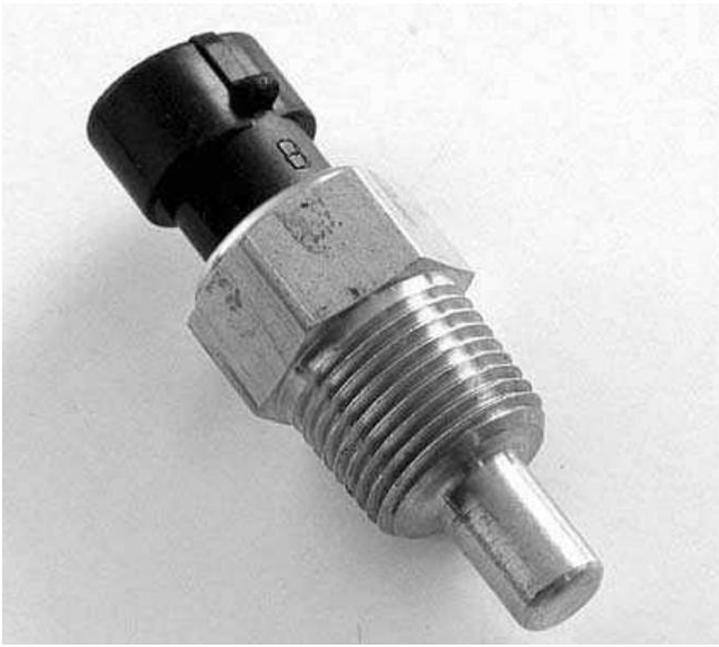
2026-05-03 | 17:34 | Luis Vega | necestitamos mas polvira | alguien se robo la polvora | se tubo que improvisar la polvora de unas granadas | se requiere utencilios de polvora | 
2026-05-03 | 17:34 | Luis Vega | masacre en texas | la gente esta loca | se cerrraron todas las puertas | se qrequiere armas | 